Sayfa3
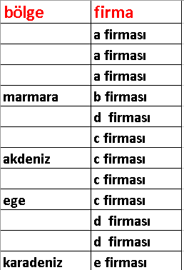
bölge | firma
marmara | a firması
marmara | a firması
marmara | a firması
marmara | b firması
akdeniz | d firması
akdeniz | c firması
akdeniz | c firması
ege | c firması
ege | c firması
karadeniz | d firması
karadeniz | d firması
karadeniz | e firması

